eMHW attributes
Region | Max. Intensity severe>2 C Mkm2 | date | Km Coastline affected | Max. Int sev>1 oC Mkm2 | date | Max. Area sev>2 Mkm2 | date | Max. Area2 sev>1 Mkm2 | date | % Area sev2 | % Area sev1 | Duration IQR start | Duration IQR end | Duration Median days | Core date range start | Core date range end
NZ 17/18 MHW | ? | ? | ? |  |  | ? | ? |  |  | ? |  |  |  | ?
1 | 5.9 | 1983-03-01 | ? | 13.7 | 1983-02-20 | 2.1 | 1983-03-02 | 7.1 | 1983-02-20 | 38 | 93 | 51 | 99 | 68 | 1983-01-16 | 1983-05-18
2 | 4.8 | 2002-01-18 | ? | 18.6 | 2001-12-30 | 1.6 | 2002-01-18 | 9.2 | 2001-12-30 | 90 | 99 | 71.5 | 95 | 82 | 2001-12-06 | 2002-01-23
3 | 6.7 | 1997-05-30 | ? | 22.7 | 1997-05-30 | 1.8 | 1997-05-30 | 11.8 | 1997-05-30 | 50 | 100 | 87.25 | 111 | 96 | 1997-05-05 | 1997-06-12
4 | 1.6 | 1998-11-20 | ? | 6.6 | 1998-11-20 | 0.7 | 1998-12-18 | 3.8 | 1998-11-20 | 84 | 100 | 79 | 93 | 88 | 1998-10-22 | 1999-01-01
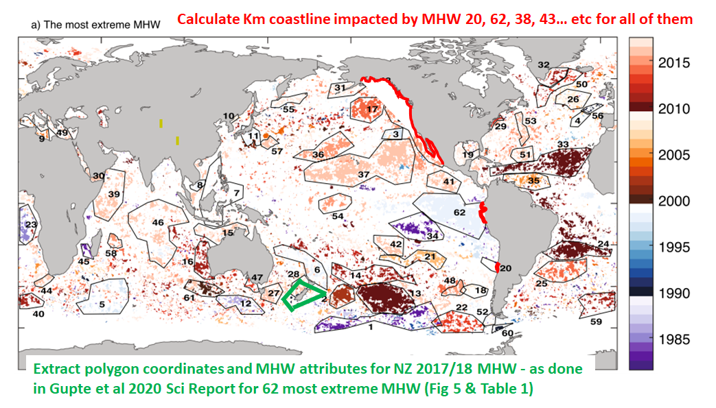
5 | 7.6 | 1997-02-14 | ? | 16.3 | 1997-02-13 | 2.6 | 1997-02-14 | 7 | 1997-02-13 | 64 | 96 | 43 | 97 | 56 | 1997-01-27 | 1997-03-09
6 | 5.7 | 1998-04-29 | ? | 15.4 | 1998-04-28 | 2.6 | 1998-04-29 | 9 | 1998-04-28 | 55 | 97 | 75 | 139 | 113 | 1998-04-08 | 1998-05-14
7 | 3.5 | 1998-09-21 | ? | 20.4 | 1998-07-26 | 1.6 | 1998-09-21 | 14.8 | 1998-07-26 | 33 | 71 | 43 | 71 | 51 | 1998-07-02 | 1998-10-17
8 | 3 | 1998-01-20 | ? | 5.9 | 1998-01-17 | 1.3 | 1998-01-20 | 3.2 | 1998-01-18 | 93 | 99 | 88 | 100 | 95 | 1998-01-11 | 1998-02-01
9 | 1.8 | 2003-08-24 | ? | 4.2 | 2003-08-24 | 0.6 | 2003-08-24 | 1.7 | 2003-08-25 | 49 | 100 | 58 | 89 | 83 | 2003-07-29 | 2003-09-03
10 | 0.9 | 2008-04-22 | ? | 1.4 | 2008-04-21 | 0.3 | 2008-04-22 | 0.5 | 2008-04-21 | 72 | 100 | 60.5 | 108.5 | 74.5 | 2008-03-04 | 2008-05-17
11 | 2 | 1998-05-13 | ? | 13.3 | 1998-05-14 | 0.6 | 1998-05-11 | 5.6 | 1998-05-12 | 31 | 90 | 51 | 68 | 61 | 1998-04-10 | 1998-06-11
12 | 2.2 | 1985-12-12 | ? | 5.1 | 1985-12-21 | 1 | 1985-12-12 | 2.9 | 1985-12-21 | 70 | 92 | 42 | 51 | 45 | 1985-11-21 | 1985-12-28
13 | 14 | 2009-12-24 | ? | 21.2 | 2009-12-25 | 4 | 2009-12-09 | 8.7 | 2009-12-11 | 92 | 100 | 76 | 94 | 84 | 2009-11-06 | 2010-01-13
14 | 10 | 2011-01-21 | ? | 21.6 | 2011-01-22 | 2.8 | 2011-01-21 | 8.6 | 2011-01-24 | 66 | 96 | 50 | 71 | 62 | 2010-12-12 | 2011-02-27
15 | 5.1 | 2016-06-26 | ? | 17.2 | 2016-07-08 | 2.4 | 2016-06-26 | 12.2 | 2016-07-08 | 79 | 100 | 55 | 84 | 60 | 2016-06-02 | 2016-08-18
16 | 3.6 | 2011-03-02 | ? | 14 | 2011-03-29 | 0.9 | 2011-03-02 | 8.2 | 2011-03-29 | 55 | 84 | 62 | 108 | 85 | 2011-02-04 | 2011-03-27
17 | 7.8 | 2014-01-08 | ? | 18.4 | 2014-01-16 | 2.7 | 2014-01-08 | 10.5 | 2014-01-14 | 92 | 100 | 141 | 205 | 186 | 2013-11-12 | 2014-02-21
18 | 5.8 | 2008-02-03 | ? | 12.9 | 2008-02-05 | 2.2 | 2008-03-03 | 6.2 | 2008-02-05 | 93 | 100 | 81 | 121 | 99 | 2008-01-22 | 2008-03-08
19 | 1 | 2017-01-21 | ? | 7.1 | 2017-01-05 | 0.5 | 2016-12-08 | 5.5 | 2017-01-05 | 45 | 96 | 87 | 155 | 116.5 | 2016-09-28 | 2017-01-29
20 | 3.8 | 2008-12-07 | ? | 7 | 2008-12-16 | 1.5 | 2008-12-07 | 5.1 | 2008-12-16 | 95 | 100 | 30 | 35 | 31 | 2008-11-30 | 2008-12-15
21 | 8.2 | 2006-01-05 | ? | 18.8 | 2006-01-04 | 3.2 | 2006-01-05 | 9.7 | 2006-01-04 | 65 | 98 | 85 | 103 | 97 | 2005-12-22 | 2006-01-11
22 | 3.8 | 2013-01-24 | ? | 9.8 | 2013-01-25 | 1.7 | 2013-01-24 | 8.1 | 2013-03-26 | 84 | 99 | 79 | 116 | 104 | 2012-12-10 | 2013-04-04
23 | 3 | 1984-08-23 | ? | 5.2 | 1984-08-23 | 1.6 | 1984-09-28 | 3 | 1984-09-26 | 63 | 95 | 55 | 81 | 70 | 1984-08-09 | 1984-10-12
24 | 7.8 | 2009-12-24 | ? | 12.9 | 2009-12-23 | 3.2 | 2009-12-24 | 7.5 | 2010-01-10 | 80 | 99 | 112 | 158 | 142 | 2009-12-11 | 2010-01-26
25 | 10.4 | 2014-02-10 | ? | 17.6 | 2014-02-10 | 3.6 | 2014-02-10 | 7.8 | 2014-02-09 | 74 | 95 | 74 | 98 | 88 | 2014-01-11 | 2014-04-05
26 | 2.4 | 2007-11-25 | ? | 7.6 | 2007-11-23 | 1.1 | 2007-11-25 | 4.3 | 2007-11-22 | 63 | 97 | 75 | 111 | 91 | 2007-10-24 | 2007-12-11
27 | 4.3 | 2016-03-31 | ? | 86.4 | 2016-03-17 | 1.6 | 2016-03-31 | 60 | 2016-03-18 | 61 | 91 | 97 | 163.75 | 135 | 2015-09-07 | 2016-07-12
28 | 4.3 | 2016-03-31 | ? | 75.5 | 2016-04-03 | 1.6 | 2016-03-31 | 50.5 | 2016-03-31 | 95 | 100 | 118 | 141 | 127 | 2016-03-18 | 2016-05-20
29 | 1.2 | 2012-03-22 | ? | 3.1 | 2012-03-24 | 0.3 | 2012-03-22 | 1.2 | 2012-03-24 | 85 | 98 | 97 | 133 | 111.5 | 2012-03-11 | 2012-03-31
30 | 0.6 | 2016-01-28 | ? | 38.9 | 2016-01-03 | 0.4 | 2016-01-28 | 27.6 | 2016-01-16 | 67 | 100 | 73.5 | 97 | 78 | 2015-11-28 | 2016-02-05
31 | 8.2 | 2016-09-09 | ? | 20.7 | 2016-09-09 | 2.7 | 2016-09-09 | 8.2 | 2016-09-09 | 95 | 99 | 146.75 | 273 | 195 | 2016-08-22 | 2016-09-18
32 | 1.8 | 2010-09-10 | ? | 6.8 | 2010-09-02 | 0.6 | 2010-09-10 | 3.2 | 2010-09-26 | 66 | 98 | 113 | 159 | 129 | 2010-08-20 | 2010-10-29
33 | 8.4 | 2010-05-05 | ? | 33.3 | 2010-03-19 | 4 | 2010-05-05 | 24.4 | 2010-04-07 | 64 | 100 | 99 | 139 | 121 | 2010-02-19 | 2010-05-15
34 | 31.1 | 1982-12-22 | ? | 51.9 | 1982-12-24 | 10.3 | 1982-12-22 | 24.2 | 1983-02-08 | 91 | 100 | 75 | 96 | 85 | 1982-12-13 | 1983-03-02
35 | 2.5 | 2005-02-17 | ? | 8.5 | 2005-03-23 | 1.5 | 2005-02-16 | 6.9 | 2005-03-22 | 63 | 96 | 58 | 74 | 68 | 2005-01-20 | 2005-03-27
36 | 5.9 | 2014-09-21 | ? | 48 | 2014-09-21 | 3.2 | 2014-09-21 | 31.3 | 2014-09-19 | 56 | 99 | 82 | 111 | 100 | 2014-08-05 | 2014-11-04
37 | 27.9 | 2015-10-12 | ? | 85.3 | 2015-11-02 | 11.2 | 2015-10-12 | 46.7 | 2015-11-02 | 67 | 99 | 106 | 163 | 139 | 2015-06-28 | 2015-11-08
38 | 10.5 | 2015-02-06 | ? | 47.4 | 2015-04-16 | 5 | 2015-02-06 | 31.1 | 2015-04-15 | 66 | 97 | 149 | 242.75 | 198 | 2014-11-22 | 2015-04-21
39 | 9.5 | 2015-09-14 | ? | 38.4 | 2015-10-17 | 4.4 | 2015-09-14 | 27.9 | 2015-10-17 | 82 | 98 | 75 | 146 | 90 | 2015-08-18 | 2015-11-22
40 | 3.2 | 2011-02-10 | ? | 6.5 | 2011-02-12 | 1.2 | 2011-02-11 | 3.1 | 2011-02-26 | 91 | 100 | 74 | 108 | 97 | 2011-01-29 | 2011-03-08
41 | 29 | 2015-11-18 | ? | 85.3 | 2015-11-02 | 10.3 | 2015-11-24 | 46.7 | 2015-11-02 | 93 | 100 | 109 | 231 | 175 | 2015-10-17 | 2016-02-10
42 | 6 | 2016-04-07 | ? | 92.9 | 2016-03-06 | 3.4 | 2016-04-07 | 62.3 | 2016-03-06 | 65 | 98 | 69 | 89 | 75 | 2016-02-28 | 2016-06-24
43 | 2.1 | 2016-04-18 | ? | 92.9 | 2016-03-06 | 1 | 2016-04-18 | 62.3 | 2016-03-06 | 92 | 100 | 151 | 202 | 175 | 2016-01-23 | 2016-07-24
44 | 3.4 | 2016-01-05 | ? | 9.5 | 2016-01-26 | 1.1 | 2016-01-05 | 4.8 | 2016-01-23 | 77 | 94 | 49 | 75 | 55 | 2015-11-28 | 2016-02-14
45 | 1.7 | 1983-06-22 | ? | 2.6 | 1983-06-22 | 0.8 | 1983-06-21 | 1.4 | 1983-06-20 | 86 | 99 | 32 | 41 | 37 | 1983-06-10 | 1983-06-30
46 | 10 | 2016-04-03 | ? | 86.4 | 2016-03-17 | 5 | 2016-04-03 | 60 | 2016-03-18 | 48 | 97 | 69 | 109 | 86 | 2016-03-14 | 2016-05-24
47 | 2.2 | 2013-03-11 | ? | 6.7 | 2013-03-12 | 0.8 | 2013-03-11 | 3.7 | 2013-03-13 | 95 | 100 | 68 | 122.5 | 82 | 2013-03-01 | 2013-03-15
48 | 6.2 | 2015-01-19 | ? | 11.6 | 2015-01-19 | 2.3 | 2015-01-19 | 5.6 | 2015-01-19 | 99 | 100 | 75 | 121.75 | 92 | 2015-01-10 | 2015-03-06
49 | 1.2 | 2015-08-16 | ? | 4.3 | 2015-07-25 | 0.5 | 2015-08-16 | 2 | 2015-08-11 | 54 | 99 | 67.25 | 101 | 77 | 2015-07-17 | 2015-08-21
50 | 2.8 | 2012-07-19 | ? | 7.2 | 2012-07-14 | 0.8 | 2012-07-19 | 2.8 | 2012-07-14 | 29 | 94 | 48 | 88 | 79 | 2012-06-17 | 2012-07-22
51 | 4 | 2015-09-10 | ? | 15.2 | 2015-09-11 | 2.1 | 2015-09-10 | 10.2 | 2015-09-20 | 81 | 100 | 71 | 194 | 94.5 | 2015-08-23 | 2015-10-08
52 | 2.4 | 2017-04-17 | ? | 51.8 | 2017-04-18 | 1.2 | 2017-04-17 | 39.3 | 2017-04-18 | 48 | 92 | 67 | 100 | 84 | 2017-03-01 | 2017-05-01
53 | 4.5 | 2016-01-05 | ? | 15.3 | 2016-01-02 | 2.2 | 2016-01-05 | 8.9 | 2016-01-04 | 56 | 94 | 117 | 170 | 141 | 2015-12-22 | 2016-06-08
54 | 5.6 | 2015-04-25 | ? | 67.9 | 2015-07-16 | 3.1 | 2015-04-25 | 40.8 | 2015-07-15 | 75 | 100 | 143 | 227 | 177 | 2015-04-11 | 2015-07-25
55 | 6.5 | 2016-07-29 | ? | 20.7 | 2016-09-09 | 1.6 | 2016-07-29 | 8.2 | 2016-09-09 | 66 | 97 | 35 | 59 | 54 | 2016-07-09 | 2016-09-09
56 | 2.2 | 1989-07-22 | ? | 7.8 | 1989-07-22 | 0.7 | 1989-07-22 | 3.8 | 1989-07-22 | 88 | 100 | 54 | 71 | 58 | 1989-07-14 | 1989-08-11
57 | 0.7 | 2016-02-24 | ? | 4.2 | 2016-02-24 | 0.3 | 2016-02-24 | 2.4 | 2016-01-11 | 57 | 97 | 77 | 106 | 92 | 2015-12-20 | 2016-03-14
58 | 3.6 | 2015-01-06 | ? | 19.3 | 2014-12-27 | 1.5 | 2015-01-06 | 10.5 | 2015-01-02 | 86 | 100 | 110 | 162 | 153 | 2014-08-23 | 2015-01-08
59 | 3.5 | 2010-12-01 | ? | 12.9 | 2011-02-08 | 1.3 | 2010-12-01 | 6.1 | 2011-02-08 | 65 | 99 | 87.75 | 140.25 | 111 | 2010-11-26 | 2011-02-16
60 | 1 | 1990-01-26 | ? | 2.9 | 1990-02-05 | 0.4 | 1990-01-26 | 1.7 | 1990-02-06 | 97 | 100 | 66.25 | 78.75 | 71 | 1990-01-04 | 1990-02-07
61 | 5.5 | 1999-12-31 | ? | 8.4 | 1999-12-31 | 1.8 | 1999-12-31 | 4.2 | 2000-01-16 | 92 | 100 | 54 | 76 | 63 | 1999-12-14 | 2000-02-02
62 | 38 | 1997-11-25 | ? | 60 | 1997-11-06 | 11.7 | 1997-11-07 | 26 | 1997-11-06 | 94 | 100 | 245 | 317 | 283 | 1997-06-22 | 1998-03-14

